truyền giá trị qua JSP
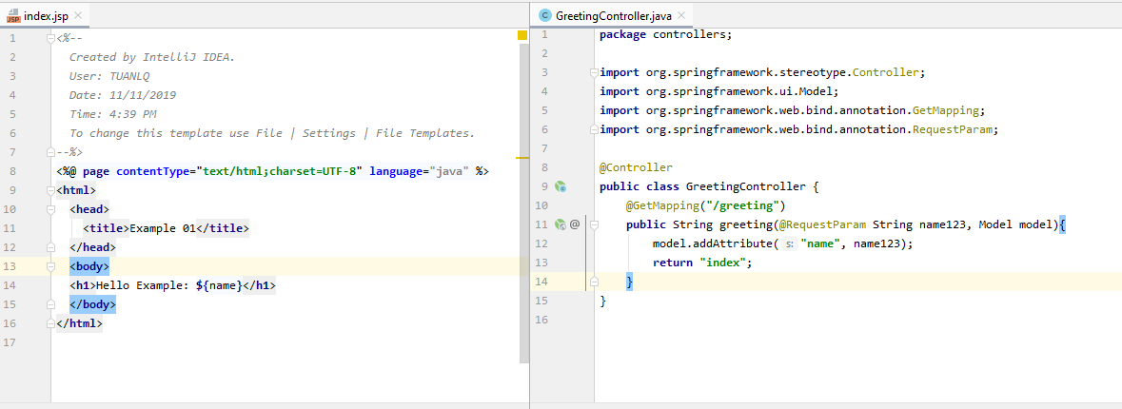

tham số để gán giá trị truyền vào gửi qua jsp name = name123 và name được sử dụng bên trang jsp
@GetMapping đánh dấu greeting() xử lý request GET được gửi đến đường dẫn /greeting

Controller: GreetingController chuẩn bị dữ liệu cho Model (model.addAttribute) và chọn View hiển thị (return "index")

Chọn view hiển thị
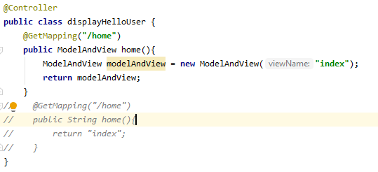
Link gọi request
view hiển thị là index.jsp
Cách 1: sử dụng ModelAndView

Cách 2: Trả về tên view (ít sử dụng)
view hiển thị là index.jsp

@ModelAttribute
home.jsp
Không sử dụng gọi ra view nếu view đó có chứa modelAttribute

Object của model

sử dụng tag form: để sử dụng modelAttribute
 | Trả về một Object ứng với Object trong model. Ở đây model có một lớp tên là Customer
 |  | => trả về một thể hiện của lớp Customer

@Autowired
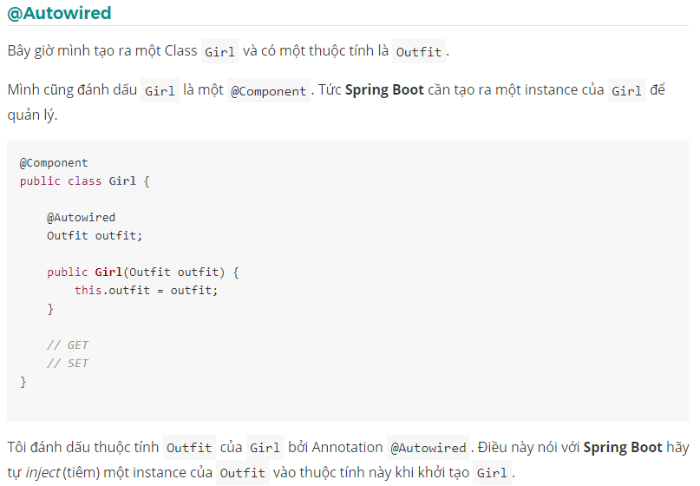

JPA and ORM
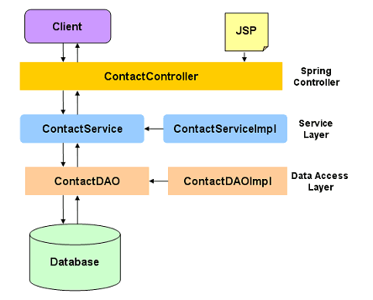

Spring MVC process
